关系图
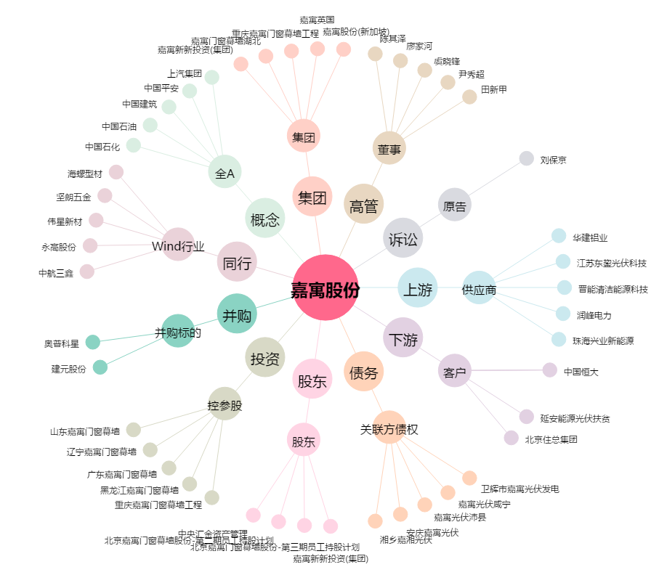
嘉寓股份[300117.SZ] - 关系概览图

